Sheet1
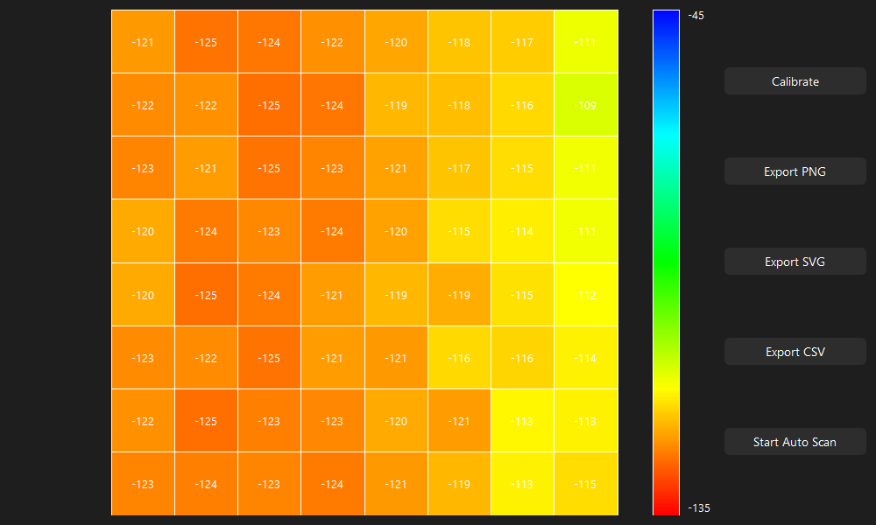
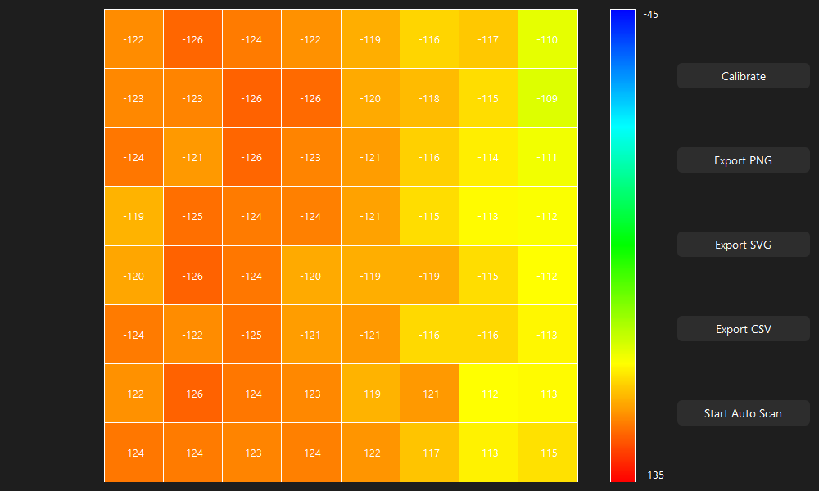
Test #1
1353 | 1423 | 1442 | 1457 | 1456 | 1406 | 1403 | 1307 | No Hole | 1427 | 1502 | 1502 | 1484 | 1437 | 1386 | 1388 | 1276 | Hole
1351 | 1381 | 1457 | 1487 | 1425 | 1422 | 1397 | 1265 |  | 1459 | 1456 | 1514 | 1517 | 1434 | 1411 | 1380 | 1244
1358 | 1360 | 1462 | 1437 | 1428 | 1392 | 1371 | 1298 |  | 1469 | 1424 | 1498 | 1451 | 1451 | 1393 | 1357 | 1278
1326 | 1400 | 1415 | 1460 | 1435 | 1371 | 1334 | 1313 |  | 1412 | 1488 | 1467 | 1490 | 1451 | 1365 | 1325 | 1294
1320 | 1417 | 1428 | 1396 | 1377 | 1424 | 1355 | 1319 |  | 1418 | 1499 | 1475 | 1452 | 1406 | 1417 | 1355 | 1319
1373 | 1364 | 1436 | 1399 | 1434 | 1358 | 1379 | 1351 |  | 1459 | 1432 | 1499 | 1429 | 1449 | 1348 | 1372 | 1333
1341 | 1410 | 1425 | 1428 | 1398 | 1447 | 1335 | 1337 |  | 1439 | 1493 | 1462 | 1464 | 1399 | 1437 | 1327 | 1329
1367 | 1395 | 1392 | 1442 | 1424 | 1400 | 1336 | 1386 |  | 1468 | 1482 | 1455 | 1473 | 1436 | 1406 | 1323 | 1361
nan | nan | nan | nan | nan | nan | nan | nan |  | nan | nan | nan | nan | nan | nan | nan | nan
-115.48 | -119.42 | -120.49 | -121.33 | -121.28 | -118.46 | -118.29 | -112.89 |  | -119.64 | -123.86 | -123.86 | -122.85 | -120.21 | -117.34 | -117.45 | -111.15
-115.37 | -117.06 | -121.33 | -123.02 | -119.53 | -119.36 | -117.96 | -110.53 |  | -121.44 | -121.28 | -124.54 | -124.71 | -120.04 | -118.74 | -117 | -109.35 |  |  | RAW
-115.76 | -115.88 | -121.61 | -120.21 | -119.7 | -117.67 | -116.49 | -112.39 |  | -122.01 | -119.47 | -123.64 | -120.99 | -120.99 | -117.73 | -115.71 | -111.26 |  |  | Diff Map
-113.96 | -118.12 | -118.97 | -121.5 | -120.09 | -116.49 | -114.41 | -113.23 |  | -118.8 | -123.08 | -121.89 | -123.19 | -120.99 | -116.16 | -113.91 | -112.16
-113.62 | -119.08 | -119.7 | -117.9 | -116.83 | -119.47 | -115.59 | -113.57 |  | -119.14 | -123.69 | -122.34 | -121.05 | -118.46 | -119.08 | -115.59 | -113.57 |  |  | -74 | -79 | -60 | -27 | 19 | 20 | 15 | 31
-116.61 | -116.1 | -120.15 | -118.07 | -120.04 | -115.76 | -116.94 | -115.37 |  | -121.44 | -119.92 | -123.69 | -119.76 | -120.88 | -115.2 | -116.55 | -114.36 |  |  | -108 | -75 | -57 | -30 | -9 | 11 | 17 | 21
-114.81 | -118.69 | -119.53 | -119.7 | -118.01 | -120.77 | -114.47 | -114.58 |  | -120.32 | -123.36 | -121.61 | -121.72 | -118.07 | -120.21 | -114.02 | -114.13 |  |  | -111 | -64 | -36 | -14 | -23 | -1 | 14 | 20
-116.27 | -117.84 | -117.67 | -120.49 | -119.47 | -118.12 | -114.53 | -117.34 |  | -121.95 | -122.74 | -121.22 | -122.23 | -120.15 | -118.46 | -113.79 | -115.93 |  |  | -86 | -88 | -52 | -30 | -16 | 6 | 9 | 19
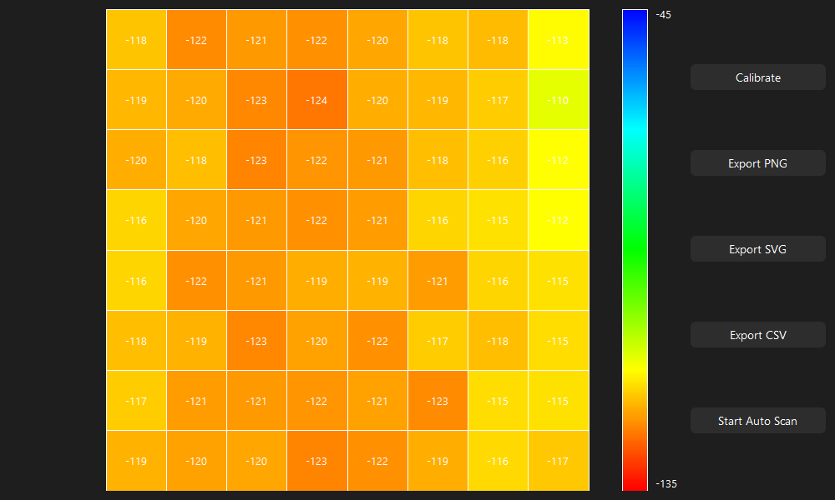
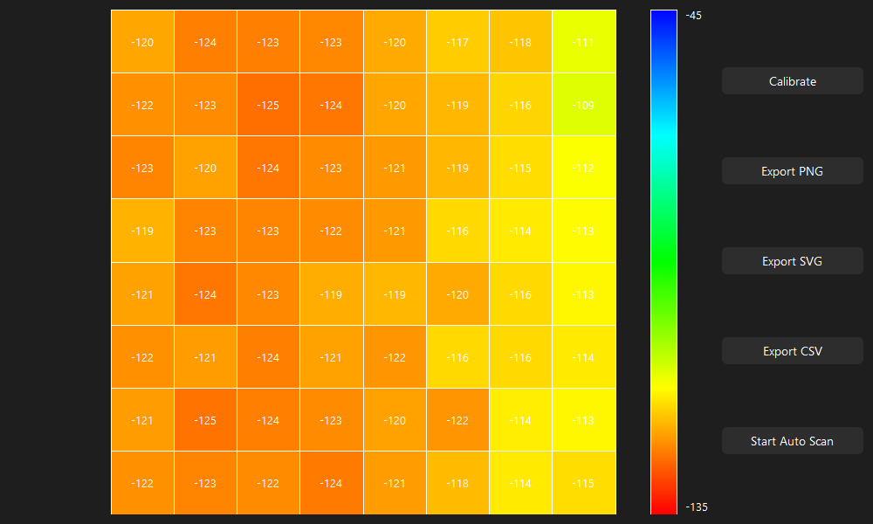
 |  |  |  |  |  |  |  |  |  |  |  |  |  |  |  |  |  |  | -98 | -82 | -47 | -56 | -29 | 7 | 0 | 0
 |  |  |  |  |  |  |  |  |  |  |  |  |  |  |  |  |  |  | -86 | -68 | -63 | -30 | -15 | 10 | 7 | 18
 |  |  |  |  |  |  |  |  |  |  |  |  |  |  |  |  |  |  | -98 | -83 | -37 | -36 | -1 | 10 | 8 | 8
 |  |  |  |  |  |  |  |  |  |  |  |  |  |  |  |  |  |  | -101 | -87 | -63 | -31 | -12 | -6 | 13 | 25

 |  |  |  |  |  |  |  |  |  |  |  |  |  |  |  |  |  |  | 74 | 79 | 60 | 27 | -19 | -20 | -15 | -31
 |  |  |  |  |  |  |  |  |  |  |  |  |  |  |  |  |  |  | 108 | 75 | 57 | 30 | 9 | -11 | -17 | -21
 |  |  |  |  |  |  |  |  |  |  |  |  |  |  |  |  |  |  | 111 | 64 | 36 | 14 | 23 | 1 | -14 | -20
 |  |  |  |  |  |  |  |  |  |  |  |  |  |  |  |  |  |  | 86 | 88 | 52 | 30 | 16 | -6 | -9 | -19
 |  |  |  |  |  |  |  |  |  |  |  |  |  |  |  |  |  |  | 98 | 82 | 47 | 56 | 29 | -7 | 0 | 0
 |  |  |  |  |  |  |  |  |  |  |  |  |  |  |  |  |  |  | 86 | 68 | 63 | 30 | 15 | -10 | -7 | -18
 |  |  |  |  |  |  |  |  |  |  |  |  |  |  |  |  |  |  | 98 | 83 | 37 | 36 | 1 | -10 | -8 | -8
 |  |  |  |  |  |  |  |  |  |  |  |  |  |  |  |  |  |  | 101 | 87 | 63 | 31 | 12 | 6 | -13 | -25

Test #2
1468 | 1540 | 1500 | 1460 | 1421 | 1351 | 1351 | 1248 | No Hole | 1417 | 1505 | 1488 | 1467 | 1428 | 1382 | 1401 | 1292 | Hole
1494 | 1480 | 1529 | 1502 | 1404 | 1387 | 1344 | 1220 |  | 1423 | 1467 | 1520 | 1514 | 1442 | 1416 | 1361 | 1275
1510 | 1461 | 1519 | 1476 | 1425 | 1381 | 1335 | 1254 |  | 1460 | 1416 | 1488 | 1478 | 1441 | 1412 | 1360 | 1289
1438 | 1511 | 1481 | 1484 | 1430 | 1347 | 1300 | 1270 |  | 1403 | 1476 | 1473 | 1482 | 1456 | 1358 | 1341 | 1306
1443 | 1533 | 1511 | 1437 | 1383 | 1402 | 1330 | 1286 |  | 1402 | 1507 | 1478 | 1439 | 1407 | 1430 | 1357 | 1323
1492 | 1476 | 1495 | 1420 | 1430 | 1329 | 1348 | 1305 |  | 1443 | 1432 | 1474 | 1413 | 1438 | 1362 | 1374 | 1343
1457 | 1513 | 1480 | 1454 | 1402 | 1432 | 1299 | 1298 |  | 1426 | 1482 | 1480 | 1457 | 1411 | 1449 | 1324 | 1313 |  | RAW
1482 | 1494 | 1465 | 1472 | 1433 | 1387 | 1311 | 1340 |  | 1448 | 1474 | 1459 | 1473 | 1436 | 1407 | 1334 | 1377 |  | Diff Map
nan | nan | nan | nan | nan | nan | nan | nan |  | nan | nan | nan | nan | nan | nan | nan | nan
-121.95 | -126 | -123.75 | -121.5 | -119.31 | -115.37 | -115.37 | -109.58 |  | -119.08 | -124.03 | -123.08 | -121.89 | -119.7 | -117.11 | -118.18 | -112.05 |  | 51 | 35 | 12 | -7 | -7 | -31 | -50 | -44
-123.41 | -122.62 | -125.38 | -123.86 | -118.35 | -117.39 | -114.97 | -108 |  | -119.42 | -121.89 | -124.88 | -124.54 | -120.49 | -119.03 | -115.93 | -111.09 |  | 71 | 13 | 9 | -12 | -38 | -29 | -17 | -55
-124.31 | -121.56 | -124.82 | -122.4 | -119.53 | -117.06 | -114.47 | -109.91 |  | -121.5 | -119.03 | -123.08 | -122.51 | -120.43 | -118.8 | -115.88 | -111.88 |  | 50 | 45 | 31 | -2 | -16 | -31 | -25 | -35
-120.26 | -124.37 | -122.68 | -122.85 | -119.81 | -115.14 | -112.5 | -110.81 |  | -118.29 | -122.4 | -122.23 | -122.74 | -121.28 | -115.76 | -114.81 | -112.84 |  | 35 | 35 | 8 | 2 | -26 | -11 | -41 | -36
-120.54 | -125.61 | -124.37 | -120.21 | -117.17 | -118.24 | -114.19 | -111.71 |  | -118.24 | -124.14 | -122.51 | -120.32 | -118.52 | -119.81 | -115.71 | -113.79 |  | 41 | 26 | 33 | -2 | -24 | -28 | -27 | -37
-123.3 | -122.4 | -123.47 | -119.25 | -119.81 | -114.13 | -115.2 | -112.78 |  | -120.54 | -119.92 | -122.29 | -118.86 | -120.26 | -115.99 | -116.66 | -114.92 |  | 49 | 44 | 21 | 7 | -8 | -33 | -26 | -38
-121.33 | -124.48 | -122.62 | -121.16 | -118.24 | -119.92 | -112.44 | -112.39 |  | -119.59 | -122.74 | -122.62 | -121.33 | -118.74 | -120.88 | -113.85 | -113.23 |  | 31 | 31 | 0 | -3 | -9 | -17 | -25 | -15
-122.74 | -123.41 | -121.78 | -122.17 | -119.98 | -117.39 | -113.12 | -114.75 |  | -120.83 | -122.29 | -121.44 | -122.23 | -120.15 | -118.52 | -114.41 | -116.83 |  | 34 | 20 | 6 | -1 | -3 | -20 | -23 | -37

